상품제안서
미스틱썸데이 디퓨저 프레젠트세트 | 상품코드: S27293

 |  |  |  |  |  |  | 02-713-8555 | www.synergygift.co.kr
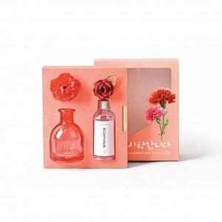

【상세/제작정보】

【인쇄/포장옵션】 | 스티커 / 포장지포장

【공급단가】 | 수량 | 30~ | 100~ | 300~ | 500~ | 1,000~
*VAT별도 | 단가 | 10,920원 | 10,530원 | 10,140원 | 9,750원 | 9,360원

【상품 URL】 | https://www.synergygift.co.kr:443/src/goods_detail.php?gdno=27293

